1.画面遷移図
対象画面

Main画面
Login画面

 | login button click

 | user | admin

会員加入画面
mypage画面
admin画面
userリスト画面

チャット画面
チャットボックス
画面
チャット管理画面

画面Main-01
 | UI Design

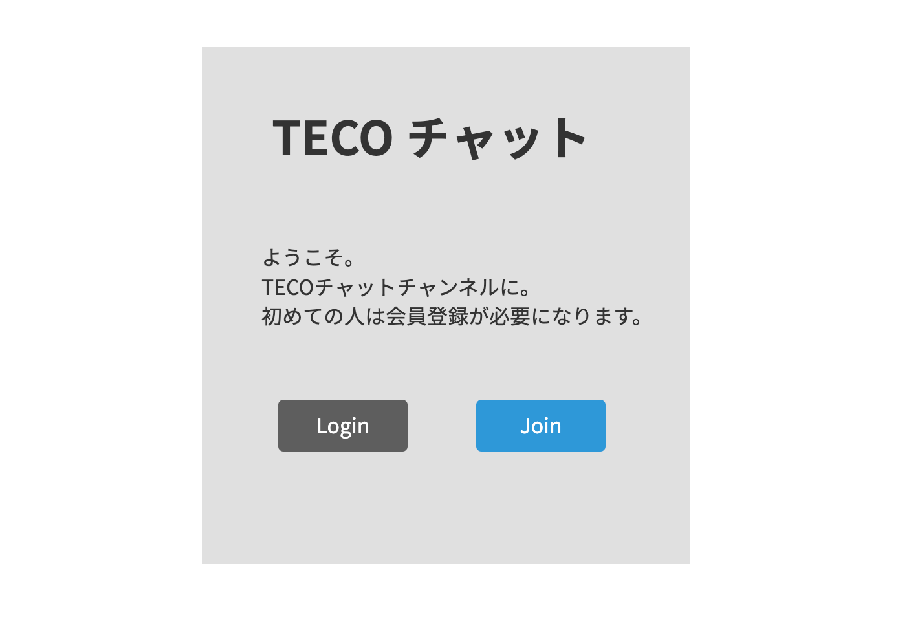

 |  |  |  |  | 1番項目

 |  |  |  |  | ２番項目

 |  |  | 3番項目 | 4番項目

No | 項目 | コントロール | イベント | 概要 |  | 備考
1 | タイトル | ラベル | - | タイトルを表示する |  | -
2 | お知らせ | テキスト | - | プログラムのお知らせを表示する |  | -
3 | ログイン | ボタン | ログイン | ボタンを押したらログリン画面に移動する。 |  | -
4 | 新規取得 | ボタン | 新規取得 | ボタンを押したら新規取得画面に移動する。 |  | -

画面Login-01
 | UI Design

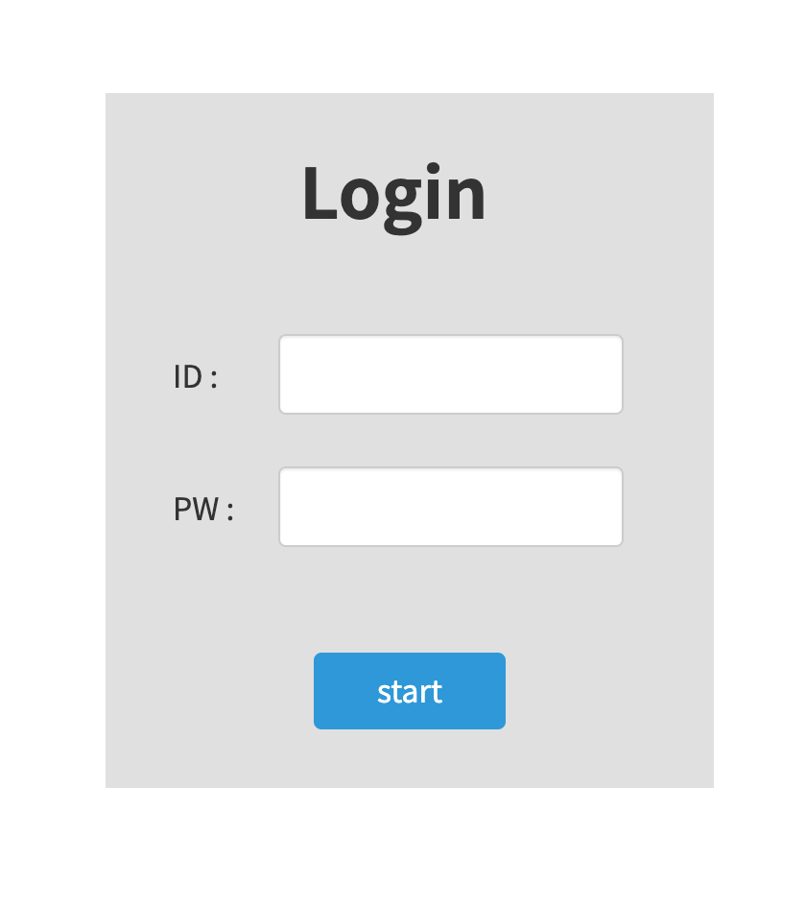

 |  |  |  |  | 1番項目

 |  |  |  |  | 2番項目

 |  |  |  |  | 3番項目

No | 項目 | コントロール | イベント | 概要 |  | 備考
1 | ID入力 | input | - | IDを入力する |  | -
2 | PW入力 | input | - | PWを入力する |  | -
3 | スタット | ボタン | - | スタットボタンを押す。プログラム始める |  | -

画面Join-01
 | UI Design

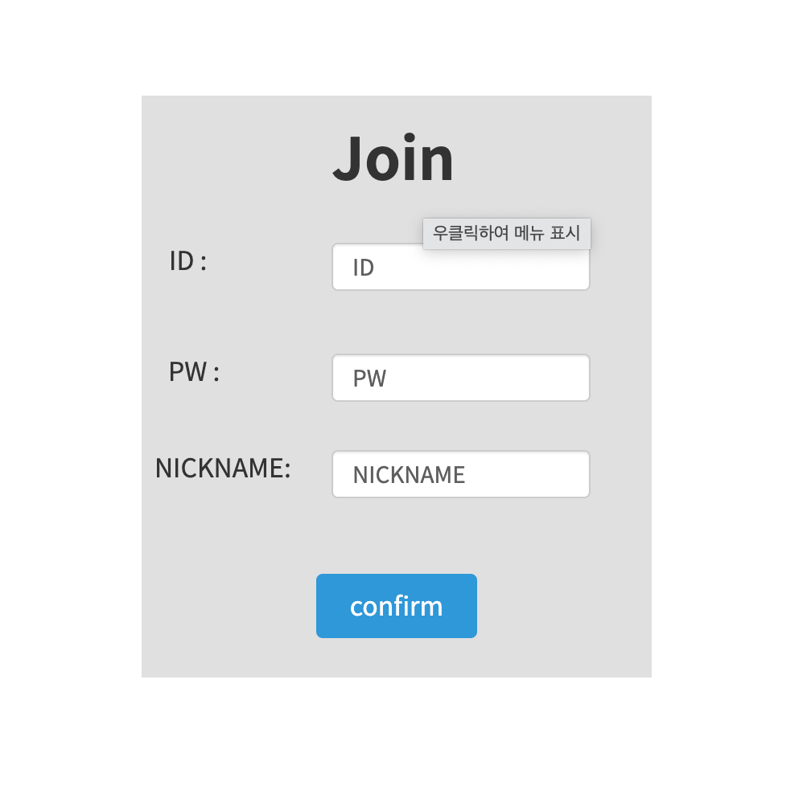

 |  |  |  |  | 1番項目

 |  |  |  |  | 2番項目

 |  |  |  |  | 3番項目

 |  |  |  |  | 4番項目

No | 項目 | コントロール | イベント | 概要 |  | 備考
1 | ID入力 | input | - | IDを入力する |  | -
2 | PW入力 | input | - | PWを入力する |  | -
3 | ニックネーム入力 | input | - | ニックネーム入力する |  | -
4 | 確認 | input | Validationチェック | 確認ボタンを押す。もし項目が入力されない場合はエラーを表示 |  | -

画面Chat-01
 | UI Design

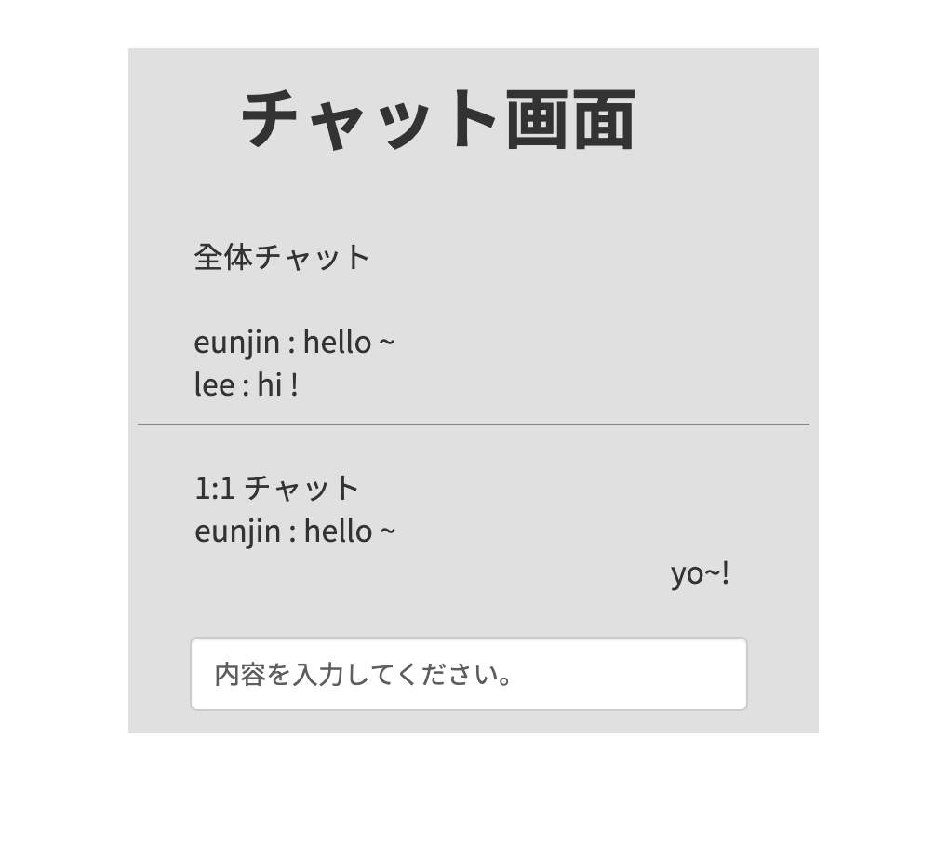

 |  |  |  |  | 1番項目

No | 項目 | コントロール | イベント | 概要 |  | 備考
1 | チャット入力 | input | - | チャットウィンドウに内容を入力 |  | -

画面Mypage-01
 | UI Design

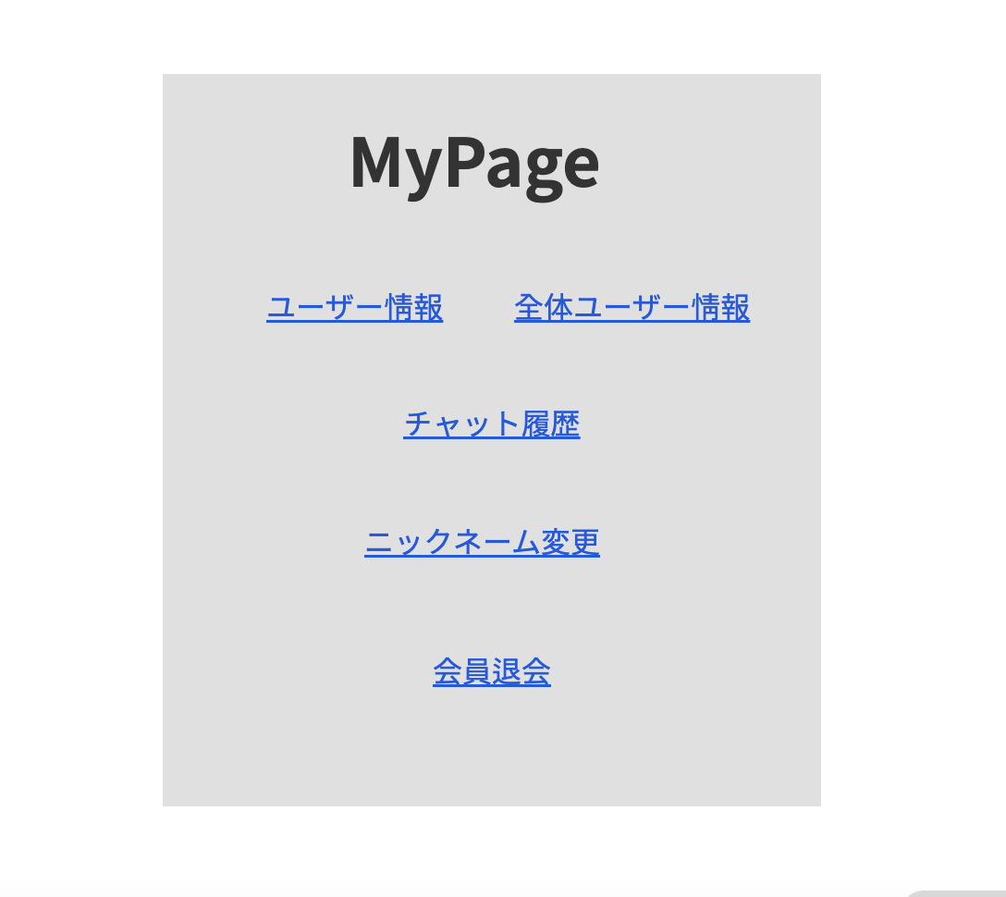

①
②

③

④

⑤

No | 項目 | コントロール | イベント | 概要 | 備考
1 | ユーザー情報 | ボタン | モーダル | ユーザー情報が画面に表示される | -
2 | 全体ユーザー情報 | ボタン | モーダル | 全体ユーザー情報が画面に表示される | -
3 | チャット履歴 | ボタン | モーダル | チャット履歴が画面に表示される | -
4 | ニックネーム変更 | ボタン | モーダル | ニックネーム変更ベージーが画面に表示される | -
5 | 会員退会 | ボタン | モーダル | 会員退会確認モーダルが出る | -

3.処理
1.初期化処理

・DBオブジェクトを初期化する
 | 内部関数名 : InitializeDBObject()
 | 引数 : なし
 | 戻り値 : なし
 | 役割 : DBオブジェクトを初期化する
 |  | サーバー: localhost
 |  | ID: teco
 |  | PW: teco

・DBオブジェクトの接続確認
 | 内部関数名 : CheckDBConnection()
 | 引数 : なし
 | 戻り値 : なし
 | 役割 : DBオブジェクトの接続状態を確認
 | 有効性チェック : 接続設定が有効になっていることを確認する
 | 例外処理 : 接続に成功した場合は、"DBに正常に接続されました"というメッセージを表示する
 | 接続に失敗した場合は、"DBへの接続に失敗しました" メッセージとともに例外メッセージを表示する

2.メイン画面

・ユーザー登録
 | 内部関数名 : RegisterUser()
 | 引数 : ユーザー情報 (Userオブジェクト)
 | 戻り値 : ユーザー登録に成功可否(bool)
 | 役割 : ユーザー情報の入力を受けてDBに保存する
 | 有効性チェック : ID重複チェック、パスワード有効性チェック、ニックネーム重複チェックを行う
 | ID重複チェックに失敗した場合、「ID重複確認を行ってください」というエラーメッセージを返し、処理を終了
 |  | パスワードの有効性チェックに失敗した場合、「パスワードは8~14桁の英大文字または数字で入力してください」というエラーメッセージを返し、処理を終了
 |  | ニックネーム重複チェックに失敗した場合、「ニックネーム重複確認を行ってください」というエラーメッセージを返し、処理を終了
 |  | 登録成功時にtrueを返し、登録失敗時にfalseを返す
 | INSERT INTO Users (ID, Password, Nickname) VALUES ('ID', 'PW', 'NICKNAME')

・IDのValidationチェック
 | 内部関数名 : Valid CheckId()
 | 引数 : ID (string)
 | 戻り値 : 有効性チェック結果(bool)
 | 役割 : 入力されたIDの有効性をチェックする
 | 有効性チェック : 長さが 10 桁以内の英大文字または数字で構成されていることを確認する
 |  | チェックに成功した場合は、何も実行しません。
 |  | チェックに失敗した場合、「IDは10桁以内の英大文字または数字で入力してください」というエラーメッセージを表示し、処理を終了

・パスワードのValidationチェック
 | 内部関数名 : ValidCheckPw()
 | 引数 : パスワード(string)
 | 戻り値 : 有効性チェック結果(bool)
 | 役割 : 入力されたパスワードの有効性をチェックする
 | 有効性チェック : 長さが8~14桁なのか確認します。
 |  | 英大文字または数字で構成されていることを確認します。
 |  | チェックに成功した場合は、何も実行しません。
 |  | チェックに失敗した場合、「パスワードは8~14桁の英大文字または数字で入力してください」というエラーメッセージを表示し、処理を終了

・ログイン
 | 内部関数名 : AuthUser()
 | 引数 : ユーザーID (string)、パスワード (string)
 | 戻り値 : 認証成功可否 (bool)
 | 役割 : 与えられたユーザーIDとパスワードをDBで検証して認証を行う。有効なユーザーの場合はtrueを返し、ない場合はfalseを返す
 | 有効性チェック : 入力したIDの長さが10文字以下であることを確認する
 |  | 入力したIDが数字、英大文字以外の文字を含まないか確認する
 |  | 入力したPWの長さが8文字以上14文字以下であることを確認する
 |  | 入力したPWが数字、英大文字以外の文字を含まないか確認する
 | 例外処理 : DB検証過程で発生する例外を適切に処理する
 |  | SELECT COUNT(*) FROM Users WHERE ID = '{ID}' AND Password = '{PW}'

・ログイン機能の更新
 | 役割 : ログインボタンをクリックすると、ユーザーが入力した情報をAuthUser関数に伝達して認証を行う
 | 例外処理 : 認証の成功時にセッションを作成し、クライアントに伝える
 |  | 認証失敗時、"ID または PW が間違っています" というエラーメッセージを表示する

・セッションへのログイン情報の保存
 | 役割 : 認証成功時にセッションを作成し、ユーザー情報をセッションに保存する
 | 例外処理 : 認証の成功時にセッションを作成し、クライアントに伝える
 |  | 認証失敗時、"ID または PW が間違っています" というエラーメッセージを表示する

・画面番号取得
 | 内部関数名 : GetScreenNumber()
 | 引数 : なし
 | 戻り値 : 画面番号 (int)
 | 役割 : ユーザーがログインした後、DBから画面番号を取得する。 該当画面番号はチャット管理画面に対応する
 | 例外処理 : 画面番号が取得できない場合、"問題が発生しました。 管理者にお問い合わせください」というエラー メッセージを表示し、処理を終了する
 | SELECT DispNo FROM DispInfo WHERE Name = 'チャット画面番号'

・全体のチャットウィンドウを取得
 | 内部関数名 : GetChatRoom_All()
 | 引数 : なし
 | 戻り値 : 全体チャットルーム情報(List<ChatRoom>)
 | 役割 : DBからチャットルーム全体の情報を取得する。 各チャットルームはChatRoomオブジェクトで表現され、取得したチャットルーム情報をList<ChatRoom>に返す
 | SELECT * FROM ChatScreens WHERE Type = '全体チャット画面番号'

・1:1チャットウィンドウを取得
 | 内部関数名 : GetChatRoom_Private()
 | 引数 : ユーザー ID (string)
 | 戻り値 : DBから該当ユーザーとの1:1チャットルーム情報を取得する。 チャットルームはChatRoomオブジェクトで表現され、取得したチャットルーム情報をChatRoomに返す
 | 役割 : DBからチャットルーム全体の情報を取得する。 各チャットルームはChatRoomオブジェクトで表現され、取得したチャットルーム情報をList<ChatRoom>に返す
 | 例外処理 : 1:1 チャットルームを取得できない場合、"問題が発生しました。 管理者にお問い合わせください」というエラー メッセージを表示し、処理を終了する
 | SELECT * FROM ChatScreens WHERE Type = '1:1チャット画面番号'

3.チャット画面

・サーバー側の開発
 | 内部関数名 : StartServer()
 | 引数 : なし
 | 戻り値 : なし
 | 役割 : サーバー ソケットを作成し、クライアントの接続を待つ
 | 例外処理 : SocketException、ArgumentException、InvalidOperationException、ObjectDisposedExceptionなどの例外が発生する可能瀬がある適切に処理する

 | 内部関数名 : AcceptClientConnection(Socket clientSocket)
 | 引数 : クライアントソケット (Socket)
 | 戻り値 : なし
 | 役割 : クライアントの接続を受け入れ、そのクライアントとの通信を担当するタスク スレッドを作成する
 | 例外処理 : SocketException、ArgumentException、InvalidOperationException、ObjectDisposedExceptionなどの例外が発生する可能瀬がある適切に処理する

 | 内部関数名 : ReceiveMessage()
 | 引数 : クライアントソケット (Socket)
 | 戻り値 : なし
 | 役割 : クライアントからメッセージを非同期的に受信し、受信したメッセージを別のクライアントに送信する
 | 例外処理 : メッセージの受信過程で発生する例外を適切に処理する

・クライアント側の開発
 | 内部関数名 : ConnectToServer(string serverIP, int serverPort)
 | 引数 : サーバーIPアドレス (string)、ポート番号 (int)
 | 戻り値 : なし
 | 役割 : サーバーへの非同期接続を試行し、ソケット通信を実行するタスクスレッドを作成する
 | 例外処理 : サーバー接続中に発生する例外を適切に処理する

 | 内部関数名 : SendMessage(Socket serverSocket, string message)
 | 引数 : サーバーソケット(Socket)、メッセージ(string)
 | 戻り値 : なし
 | 役割 : サーバーにメッセージを非同期的に送信する
 | 例外処理 : メッセージの送信中に発生する例外を適切に処理する

・チャット機能の実装
 | 内部関数名 : DisplayChatMessage(string nickname, string message, DateTime time)
 | 引数 : ニックネーム(string)、メッセージ(string)、時間(DateTime)
 | 戻り値 : なし
 | 役割 : チャット ウィンドウにニックネーム、メッセージ、時間を表示する
 | 例外処理 : メッセージの送信中に発生する例外を適切に処理する

 | 内部関数名 : ValidateInput(string input)
 | 引数 : 入力値 (string)
 | 戻り値 : 有効性の有無 (bool)
 | 役割 : 入力値の有効性をチェックし、有効な場合はtrueを返す
 | 例外処理 : メッセージの送信中に発生する例外を適切に処理する

・ 例外処理 : ソケット接続、通信などの過程で発生する例外を適切に処理してプログラムの安定性を保障する

・ データベース処理
 | 内部関数名 : SaveChatMessage(string nickname, string message, DateTime time)
 | 引数 : ニックネーム(string)、メッセージ(string)、時間(DateTime)
 | 戻り値 : なし
 | 役割 : データベースにチャット メッセージを保存する
 | 有効性チェック : 入力値の有効性をチェックする必要がある
 | 例外処理 : データベース接続エラー、クエリ実行エラーなどが発生する時例外を適切に処理する
 | SELECT Nickname, Message, Time FROM ChatMessages;

 | 内部関数名 : GetChatHistory()
 | 引数 : なし
 | 戻り値 : チャット記録(List<ChatMessage>)
 | 役割 : データベースから保存されているチャット履歴を取得する
 | 例外処理 : データベース接続エラー、クエリ実行エラーなどが発生する時例外を適切に処理する
 | INSERT INTO ChatMessages (Nickname, Message, Time) VALUES ('ニックネーム'、 'メッセージ'、 '時間');

4.マイページ画面

・ ユーザー情報確認
 | 内部関数名 : GetUserInfo()
 | 引数 : 会員ID (string)
 | 戻り値 : 会員情報(UserInfoオブジェクト)
 | 役割 : データベースから会員の登録情報を取得する
 | 有効性チェック : 会員IDは必須値である
 | 例外処理 : データベース接続エラー、クエリ実行エラーなどが発生する時例外を適切に処理する
 | SELECT UserId, Nickname, Email FROM Users WHERE UserId = '会員ID';

・ ニックネーム変更
 | 内部関数名 : ChangeNickname()
 | 引数 : 会員ID(string)、新しいニックネーム(string)
 | 戻り値 : なし
 | 役割 : ユーザーのニックネームを変更する
 | 有効性チェック : 会員IDと新しいニックネームは必須値である
 | 例外処理 : データベース接続エラー、クエリ実行エラーなどが発生する時例外を適切に処理する
 | UPDATE Users SET Nickname = '新しいニックネーム' WHERE UserId = '会員ID';

・ 会員退会
 | 内部関数名 : DeleteUser()
 | 引数 : ユーザー ID (string)
 | 戻り値 : 会員退会に成功可否(bool)
 | 役割 : 与えられたユーザーIDに基づいて会員を脱退させる。 そのユーザーの情報をデータベースから削除する
 | 有効性チェック : マイページで、「会員退会」ボタンをクリック
 |  | Confirmポップアップウィンドウが表示され、「本当に会員退会しますか？」というメッセージと「確認」または「キャンセル」ボタンが表示される
 |  | "確認"ボタンをクリックする場合、Delete User関数を呼び出してユーザーの会員情報を削除する
 | 例外処理 : 会員退会に成功したら、セッションを終了してログインページに移動する
 |  | 会員退会に失敗した場合は、適切なエラー メッセージを表示する
 | DELETE FROM Users WHERE ID = 'ユーザーID'

・ チャット履歴を取得
 | 内部関数名 : GetChatHistory()
 | 引数 : ユーザー ID (string)
 | 戻り値 : チャット履歴 (list of strings)
 | 役割 : 与えられたユーザーIDに基づいて、そのユーザーのチャット履歴をデータベースから取得する
 | 例外処理 : データベースからのチャット履歴の照会中に発生する例外を適切に処理する
 | SELECT Message FROM ChatHistory WHERE UserID = 'ユーザーID'

・ 全体ユーザー情報取得
 | 内部関数名 : GetAllUsers()
 | 引数 : 管理者ID (string)
 | 戻り値 : 全ユーザー情報 (list of objects)
 | 役割 : データベースからプログラムに加入しているユーザーの情報を全部に取得する
 | 有効性チェック: 管理者IDが有効であることを確認する
 | 例外処理 : データベースからのチャット履歴の照会中に発生する例外を適切に処理する
 | SELECT * FROM Users

